Om verktøyet
Beregningsverktøy for FutureBuilt Sirkulær - For prosjektporteføljer og områder

Dette verktøyet er et tilleggsverktøy for FutureBuilt Sirkulær for framstilling av resultater med flere bygninger
Verktøyet er utviklet av FutureBuilt.
Første publikasjon: 10.03.2025
Revidert: Ikke redigert enda

Om verktøyet og tolkning av resultater

Dersom man ønsker å benytte reelle verdier fra sirkulære forbildeprosjekter, skal FutureBuilt Sirkulær beregningsverktøy benyttes
Dersom man ønsker å kun estimere en portefølje, et kvartal, et område kan man fylle inn fiktive verdier etter ambisjonsnivå
Tolkning av resultater er nederst på siden.

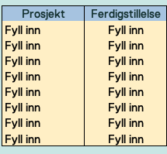
 |  |  |  | Figur 1: Bygningsinformasjon
Steg 1:
a. | Fyll inn prosjektnavn og ferdigstillelsesår som vist i figuren til høyre, i arkfanen for "Inndata"
 | Ved å fylle inn ferdigstillelsesår vil du få beregnet hva Paris-kravet og FutureBuilt Sirkulær sin måloppnåelse for enkeltbyggene er.

Metode 1: Estimerte verdier
 | Dersom du har et mål om enkeltbyggets overordnede indeks, kan du overskrive de oransje feltene nederst i kalkulatoren.
 | Du trenger da ikke fylle inn de lysegule feltene som vist i figuren under. Feltene her kan stå helt tomme.
 | Differansen mellom Pariskravene beregnes automatisk i grå felter, som vist under.
 | Ved å overkrive dataene her har du en forenklet metode, for å vurdere samlet måloppnåelse.
 | Dersom du ønsker en mer konkret metode, se metode 2 under.
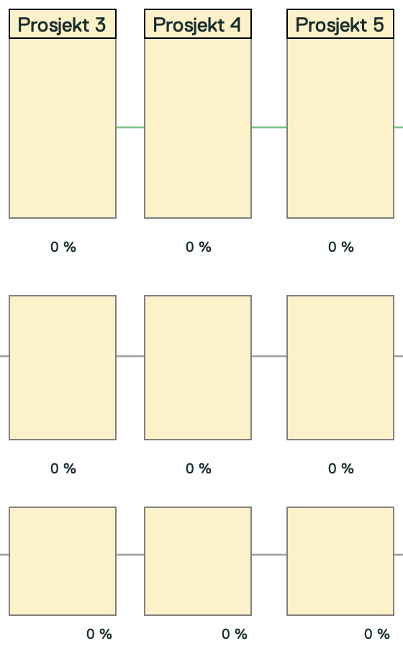

Metode 2: Detaljert beregning
 | Metoden brukes dersom du har mer informasjon om f.eks fyllmassene i enkeltprosjektene, om det er stor grad av bevaring eller om det er høye ambisjoner om ombruk.
 | Dersom du har fullstendige beregninger fra et annet prosjekt, kan også kalkulaotrverdiene derfra fylles inn i prosjektkollonnen.
 | Fyll inn prosentene manuelt. Summen av bygning og fyllmasser skal være 100 %. Bygning i fremtid kan være over 100 %.

 | Dersom du har færre enn åtte prosjekter, sørg for at det ikke er noen verdier i inndatafanen for bygget øverst, og heller ikke i prosjektkollonnen som vist i figuren under. Antall bygg må også justeres
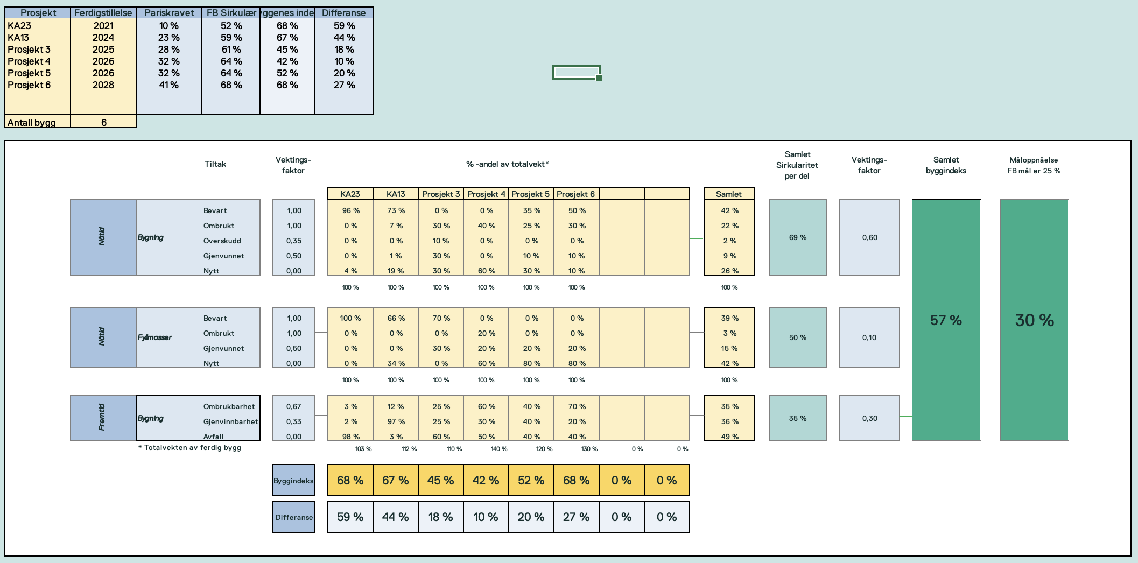

 | Tolkning av resultater

 |  | Byggindeks: | Byggindeksen nederst viser et enkeltbyggs sirkularitetsindeks. Det er denne indeksen man kjenner fra Sirkulære Bygg-kriteriene

 |  | Måloppnåelse: | Denne verdien ser byggindeksen i sammenheng med ferdigstillelsesår.
 |  |  | Et bygg som bygges i 2025 har lavere sirkulære ambisjonskrav forhold til Pariskravene enn et bygg som byges i 2035.
 |  |  | Dette tallet viser hvor godt bygget gjør seg i forhold til Pariskravet med stadig innskjerpende mål.

 |  | Samlet: | I disse feltene kan man se hvor mange %-andel av porteføljen som er ombrukt, bevart, gjenvunnet og nytt.

 |  | Samlet byggindeks: | Den samlede byggindeksen viser porteføljens gjennomsnittsindeks. Denne kan sammenliknes med Byggindeks som beskrevet over.
 |  |  | Denne verdien er ikke avhengig av ferdigstillelsesår, kun en sammenstilling over byggenes indeks samlet.

 |  | Vektet måloppnåelse: | Dette tallet viser porteføljens samlede måloppnåelse, og er vektet etter enkeltbyggenes størrelse.
 |  |  | Det betyr at et stort bygg (som veier mye) med en lav indeks påvirker tallet mer enn et lite bygg som veier lite, med høy indeks gjør.
 |  |  | Dette tallet må sees i sammenheng med "Samlet måloppnåelse mot Pariskravet" (se under) for å vite hvordan man ligger ann som portefølje i forhold til Pariskravet.

 |  | Samlet måloppnåelse: | Dette tallet ser differansenmellom "Vektet måloppnåelse" og et vektet Pariskrav.
 |  |  | Er tallet over 0% er man bedre enn Pariskravet.
 |  |  | Er tallet under 0 % er man bak Pariskravet.

 |  | FutureBuilt Sirkulær: | Denne figuren viser hvordan bransjen stadig må omstilles en sirkulærøkonomi. FutureBuilts krav skjerpes over tid, og fullverdige forbildeprosjekter skal ligge mellom mørk blå og lyt blå felt, som representerer 50 % bedre enn en bransje som tar parisavtalen på alvor.

 |  | FutureBuilt Sirkulære Porteføljer: | Denne figuren viser stolpevis hvordan man ligger ann i forhold til Pariskravet. Jo høyere stolpe, jo høyere grad av sirkularitet.
 |  |  | Gul horisontal linje viser FutureBuilt krav, gitt ferdigstillelsesår. Oransje horisontal linje viser bransjen som tar parisavtalen på alvor.

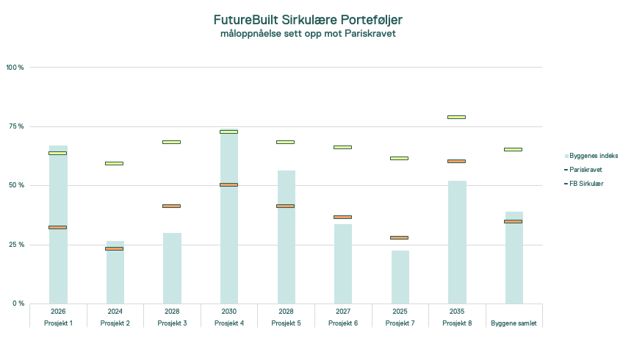
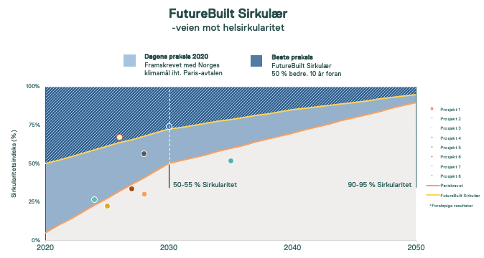

Inndata og Resultater
Inndata for porteføljer og områder

Dette siden viser en samlet oversikt over prosjekter i en portefølje med sirkulære ambisjoner
Fyll inn prosjektinformasjon om navn og ferdigstillelsesår, samt vekt og bevart/transformert opprinnelig areal i gule felter under.
Videre metode er beskrevet arkfanen "Om verktøyet"

Om porteføljen |  | Prosjektambisjon |  | Beregnet måloppnåelse |  |  |  | Vekt |  |  | Eksisterende gulvareal
Prosjekt | Ferdigstillelse | Pariskravet | FB Sirkulær | Byggenes indeks |  | Differanse |  | Bygning | Fyllmasser | Sum | BRA | Bevart | %
Fyll inn | Fyll inn | #N/A | #N/A | 0% |  | #N/A |  | Fyll inn | Fyll inn | #VALUE! | 20,000 | 20000 | 100%
Fyll inn | Fyll inn | #N/A | #N/A | 0% |  | #N/A |  | Fyll inn | Fyll inn | #VALUE! | 30,000 | 0 | 0%
Fyll inn | Fyll inn | #N/A | #N/A | 0% |  | #N/A |  | Fyll inn | Fyll inn | #VALUE! | 5,000 | 0 | 0%
Fyll inn | Fyll inn | #N/A | #N/A | 0% |  | #N/A |  | Fyll inn | Fyll inn | #VALUE! | 12,000 | 10000 | 83%
Fyll inn | Fyll inn | #N/A | #N/A | 0% |  | #N/A |  | Fyll inn | Fyll inn | #VALUE! | 35,000 | 30000 | 86%
Fyll inn | Fyll inn | #N/A | #N/A | 0% |  | #N/A |  | Fyll inn | Fyll inn | #VALUE! | 2,500 | 0 | 0%
Fyll inn | Fyll inn | #N/A | #N/A | 0% |  | #N/A |  | Fyll inn | Fyll inn | #VALUE! | 15,000 | 0 | 0%
Fyll inn | Fyll inn | #N/A | #N/A | 0% |  | #N/A |  | Fyll inn | Fyll inn | #VALUE! | 10,000 | 10000 | 100%
Byggene samlet |  | #N/A | #N/A | #VALUE! |  | #N/A |  |  |  | #VALUE! | 129,500 | 70,000 | 54% | Minimum 50 % av eksisterende bygningsmasse (gulvareal) skal bevares eller transformeres.
Antall bygg | Fyll inn

 |  |  | Tiltak |  | Vektings-faktor |  | % -andel av totalvekt* |  |  |  |  |  |  |  |  | Samlet Sirkularitet per del | Vektings-faktor | Samlet byggindeks | Vektet Måloppnåelse
 |  |  |  |  |  |  | Fyll inn | Fyll inn | Fyll inn | Fyll inn | Fyll inn | Fyll inn | Fyll inn | Fyll inn | Samlet
 | Nåtid | Bygning | Bevart |  | 1.00 |  |  |  |  |  |  |  |  |  | #DIV/0! | #VALUE! | 0.60 | #VALUE! | #VALUE!
 |  |  | Ombrukt |  | 1.00 |  |  |  |  |  |  |  |  |  | #DIV/0!
 |  |  | Overskudd |  | 0.35 |  |  |  |  |  |  |  |  |  | #DIV/0!
 |  |  | Gjenvunnet |  | 0.50 |  |  |  |  |  |  |  |  |  | #DIV/0!
 |  |  | Nytt |  | 0.00 |  |  |  |  |  |  |  |  |  | #DIV/0!
 |  |  |  |  |  |  | 0% | 0% | 0% | 0% | 0% | 0% | 0% | 0% | #DIV/0!

 | Nåtid | Fyllmasser | Bevart |  | 1.00 |  |  |  |  |  |  |  |  |  | #DIV/0! | #VALUE! | 0.10
 |  |  | Ombrukt |  | 1.00 |  |  |  |  |  |  |  |  |  | #DIV/0!
 |  |  | Gjenvunnet |  | 0.50 |  |  |  |  |  |  |  |  |  | #DIV/0!
 |  |  | Nytt |  | 0.00 |  |  |  |  |  |  |  |  |  | #DIV/0!
 |  |  |  |  |  |  | 0% | 0% | 0% | 0% | 0% | 0% | 0% | 0% | #DIV/0!

 | Fremtid | Bygning | Ombrukbarhet |  | 0.67 |  |  |  |  |  |  |  |  |  | #DIV/0! | #VALUE! | 0.30
 |  |  | Gjenvinnbarhet |  | 0.33 |  |  |  |  |  |  |  |  |  | #DIV/0!
 |  |  | Avfall |  | 0.00 |  |  |  |  |  |  |  |  |  | #DIV/0!
 |  | * Totalvekten av ferdig bygg |  |  |  |  | 0% | 0% | 0% | 0% | 0% | 0% | 0% | 0%

 |  |  |  |  | Byggindeks |  | 0% | 0% | 0% | 0% | 0% | 0% | 0% | 0% |  |  |  | Samlet måloppnåelse mot Pariskravet | #N/A

 |  |  |  |  | Måloppnåelse mot Pariskravet |  | #N/A | #N/A | #N/A | #N/A | #N/A | #N/A | #N/A | #N/A

 | Bransjestandard (Foreløpig) |  | Minimum |  | FutureBuilt sirkulær |  | Fyll inn |  | Fyll inn |  | Fyll inn |  | Fyll inn |  | Fyll inn |  | Fyll inn |  | Fyll inn |  | Fyll inn |  | Pariskravet
2020 | 5.0 % | 2020 | 45.0 % | 2020 | 50.0 % | Fyll inn | 0% | Fyll inn | 0% | Fyll inn | 0% | Fyll inn | 0% | Fyll inn | 0% | Fyll inn | 0% | Fyll inn | 0% | Fyll inn | 0% | 2020 | 5%
2030 | 50.0 % | 2030 | 22.5 % | 2030 | 27.5 % |  |  |  |  |  |  |  |  |  |  |  |  |  |  |  |  | 2021 | 10%
2040 | 70.0 % | 2040 | 15.0 % | 2040 | 15.0 % |  |  |  |  |  |  |  |  |  |  |  |  |  |  |  |  | 2022 | 14%
2050 | 90.0 % | 2050 | 5.0 % | 2050 | 5.0 % |  |  |  |  |  |  |  |  |  |  |  |  |  |  |  |  | 2023 | 19%
 |  |  |  |  |  |  |  |  |  |  |  |  |  |  |  |  |  |  |  |  |  | 2024 | 23%
 |  |  |  |  |  |  |  |  |  |  |  |  |  |  |  |  |  |  |  |  |  | 2025 | 28%
 |  |  |  |  |  |  |  |  |  |  |  |  |  |  |  |  |  |  |  |  |  | 2026 | 32%
 |  |  |  |  |  |  |  |  |  |  |  |  |  |  |  |  |  |  |  |  |  | 2027 | 37%
 |  |  |  |  |  |  |  |  |  |  |  |  |  |  |  |  |  |  |  |  |  | 2028 | 41%
 |  |  |  |  |  |  |  |  |  |  |  |  |  |  |  |  |  |  |  |  |  | 2029 | 46%
 |  |  |  |  |  |  |  |  |  |  |  |  |  |  |  |  |  |  |  |  |  | 2030 | 50%
 |  |  |  |  |  |  |  |  |  |  |  |  |  |  |  |  |  |  |  |  |  | 2031 | 52%
 |  |  |  |  |  |  |  |  |  |  |  |  |  |  |  |  |  |  |  |  |  | 2032 | 54%
 |  |  |  |  |  |  |  |  |  |  |  |  |  |  |  |  |  |  |  |  |  | 2033 | 56%
 |  |  |  |  |  |  |  |  |  |  |  |  |  |  |  |  |  |  |  |  |  | 2034 | 58%
 |  |  |  |  |  |  |  |  |  |  |  |  |  |  |  |  |  |  |  |  |  | 2035 | 60%
 |  |  |  |  |  |  |  |  |  |  |  |  |  |  |  |  |  |  |  |  |  | 2036 | 62%
 |  |  |  |  |  |  |  |  |  |  |  |  |  |  |  |  |  |  |  |  |  | 2037 | 64%
 |  |  |  |  |  |  |  |  |  |  |  |  |  |  |  |  |  |  |  |  |  | 2038 | 66%
 |  |  |  |  |  |  |  |  |  |  |  |  |  |  |  |  |  |  |  |  |  | 2039 | 68%
 |  |  |  |  |  |  |  |  |  |  |  |  |  |  |  |  |  |  |  |  |  | 2040 | 70%
 |  |  |  |  |  |  |  |  |  |  |  |  |  |  |  |  |  |  |  |  |  | 2041 | 72%
 |  |  |  |  |  |  |  |  |  |  |  |  |  |  |  |  |  |  |  |  |  | 2042 | 74%
 |  |  |  |  |  |  |  |  |  |  |  |  |  |  |  |  |  |  |  |  |  | 2043 | 76%
 |  |  |  |  |  |  |  |  |  |  |  |  |  |  |  |  |  |  |  |  |  | 2044 | 78%
 |  |  |  |  |  |  |  |  |  |  |  |  |  |  |  |  |  |  |  |  |  | 2045 | 80%
 |  |  |  |  |  |  |  |  |  |  |  |  |  |  |  |  |  |  |  |  |  | 2046 | 82%
 |  |  |  |  |  |  |  |  |  |  |  |  |  |  |  |  |  |  |  |  |  | 2047 | 84%
 |  |  |  |  |  |  |  |  |  |  |  |  |  |  |  |  |  |  |  |  |  | 2048 | 86%
 |  |  |  |  |  |  |  |  |  |  |  |  |  |  |  |  |  |  |  |  |  | 2049 | 88%
 |  |  |  |  |  |  |  |  |  |  |  |  |  |  |  |  |  |  |  |  |  | 2050 | 90%
FutureBuilt Sirkulære Porteføljer måloppnåelse sett opp mot Pariskravet

Eksempel
Inndata for porteføljer og områder

Dette siden viser en samlet oversikt over prosjekter i en portefølje med sirkulære ambisjoner
Fyll inn prosjektinformasjon om navn og ferdigstillelsesår, samt vekt og bevart/transformert opprinnelig areal i gule felter under.
Videre metode er beskrevet arkfanen "Om verktøyet"

Om porteføljen |  | Prosjektambisjon |  | Beregnet måloppnåelse |  |  |  | Vekt |  |  | Eksisterende gulvareal
Prosjekt | Ferdigstillelse | Pariskravet | FB Sirkulær | Byggenes indeks |  | Differanse |  | Bygning | Fyllmasser | Sum | BRA | Bevart | %
Prosjekt 1 | 2026 | 32% | 64% | 67% |  | 35% |  | 20,000,000 | 4,000,000 | 24,000,000 | 20,000 | 20000 | 100%
Prosjekt 2 | 2024 | 23% | 59% | 27% |  | 3% |  | 25,000,000 | 75,000,000 | 100,000,000 | 30,000 | 0 | 0%
Prosjekt 3 | 2028 | 41% | 68% | 30% |  | -11% |  | 15,000,000 | 10,000,000 | 25,000,000 | 5,000 | 0 | 0%
Prosjekt 4 | 2030 | 50% | 73% | 74% |  | 24% |  | 2,500,000 | 8,000,000 | 10,500,000 | 12,000 | 10000 | 83%
Prosjekt 5 | 2028 | 41% | 68% | 57% |  | 15% |  | 7,200,000 | 3,000,000 | 10,200,000 | 35,000 | 30000 | 86%
Prosjekt 6 | 2027 | 37% | 66% | 34% |  | -3% |  | 3,500,000 | 5,000,000 | 8,500,000 | 2,500 | 0 | 0%
Prosjekt 7 | 2025 | 28% | 61% | 22% |  | -5% |  | 3,500,000 | 5,000,000 | 8,500,000 | 15,000 | 0 | 0%
Prosjekt 8 | 2035 | 60% | 79% | 52% |  | -8% |  | 8,500,000 | 25,000,000 | 33,500,000 | 10,000 | 10000 | 100%
Byggene samlet |  | 34% | 65% | 39% |  | 4% |  |  |  | 220,200,000 | 129,500 | 70,000 | 54% | Minimum 50 % av eksisterende bygningsmasse (gulvareal) skal bevares eller transformeres.
Antall bygg | 8

 |  |  | Tiltak |  | Vektings-faktor |  | % -andel av totalvekt* |  |  |  |  |  |  |  |  | Samlet Sirkularitet per del | Vektings-faktor | Samlet byggindeks | Vektet Måloppnåelse
 |  |  |  |  |  |  | Prosjekt 1 | Prosjekt 2 | Prosjekt 3 | Prosjekt 4 | Prosjekt 5 | Prosjekt 6 | Prosjekt 7 | Prosjekt 8 | Samlet
 | Nåtid | Bygning | Bevart |  | 1.00 |  | 80% | 0% | 0% | 80% | 70% | 0% | 0% | 40% | 34% | 45% | 0.60 | 45% | 39%
 |  |  | Ombrukt |  | 1.00 |  | 10% | 5% | 10% | 0% | 0% | 15% | 0% | 10% | 6%
 |  |  | Overskudd |  | 0.35 |  | 0% | 0% | 0% | 0% | 0% | 0% | 0% | 0% | 0%
 |  |  | Gjenvunnet |  | 0.50 |  | 0% | 0% | 10% | 0% | 5% | 30% | 10% | 30% | 11%
 |  |  | Nytt |  | 0.00 |  | 10% | 95% | 80% | 20% | 25% | 55% | 90% | 20% | 49%
 |  |  |  |  |  |  | 100% | 100% | 100% | 100% | 100% | 100% | 100% | 100% | 100%

 | Nåtid | Fyllmasser | Bevart |  | 1.00 |  | 50% | 50% | 0% | 70% | 50% | 50% | 0% | 0% | 34% | 49% | 0.10
...
 |  |  |  |  | Byggindeks |  | 67% | 27% | 30% | 74% | 57% | 34% | 22% | 52%

 |  |  |  |  | Måloppnåelse mot Pariskravet |  | 35% | 3% | -11% | 24% | 15% | -3% | -5% | -8%

 | Bransjestandard (Foreløpig) |  | Minimum |  | FutureBuilt sirkulær |  | Prosjekt 1 |  | Prosjekt 2 |  | Prosjekt 3 |  | Prosjekt 4 |  | Prosjekt 5 |  | Prosjekt 6 |  | Prosjekt 7 |  | Prosjekt 8 |  | Pariskravet
2020 | 5.0 % | 2020 | 45.0 % | 2020 | 50.0 % | 2026 | 67% | 2024 | 27% | 2028 | 30% | 2030 | 74% | 2028 | 57% | 2027 | 34% | 2025 | 22% | 2035 | 52% | 2020 | 5%
2030 | 50.0 % | 2030 | 22.5 % | 2030 | 27.5 % |  |  |  |  |  |  |  |  |  |  |  |  |  |  |  |  | 2021 | 10%
2040 | 70.0 % | 2040 | 15.0 % | 2040 | 15.0 % |  |  |  |  |  |  |  |  |  |  |  |  |  |  |  |  | 2022 | 14%
2050 | 90.0 % | 2050 | 5.0 % | 2050 | 5.0 % |  |  |  |  |  |  |  |  |  |  |  |  |  |  |  |  | 2023 | 19%
 |  |  |  |  |  |  |  |  |  |  |  |  |  |  |  |  |  |  |  |  |  | 2024 | 23%
 |  |  |  |  |  |  |  |  |  |  |  |  |  |  |  |  |  |  |  |  |  | 2025 | 28%
 |  |  |  |  |  |  |  |  |  |  |  |  |  |  |  |  |  |  |  |  |  | 2026 | 32%
 |  |  |  |  |  |  |  |  |  |  |  |  |  |  |  |  |  |  |  |  |  | 2027 | 37%
 |  |  |  |  |  |  |  |  |  |  |  |  |  |  |  |  |  |  |  |  |  | 2028 | 41%
 |  |  |  |  |  |  |  |  |  |  |  |  |  |  |  |  |  |  |  |  |  | 2029 | 46%
 |  |  |  |  |  |  |  |  |  |  |  |  |  |  |  |  |  |  |  |  |  | 2030 | 50%
 |  |  |  |  |  |  |  |  |  |  |  |  |  |  |  |  |  |  |  |  |  | 2031 | 52%
 |  |  |  |  |  |  |  |  |  |  |  |  |  |  |  |  |  |  |  |  |  | 2032 | 54%
 |  |  |  |  |  |  |  |  |  |  |  |  |  |  |  |  |  |  |  |  |  | 2033 | 56%
 |  |  |  |  |  |  |  |  |  |  |  |  |  |  |  |  |  |  |  |  |  | 2034 | 58%
 |  |  |  |  |  |  |  |  |  |  |  |  |  |  |  |  |  |  |  |  |  | 2035 | 60%
 |  |  |  |  |  |  |  |  |  |  |  |  |  |  |  |  |  |  |  |  |  | 2036 | 62%
 |  |  |  |  |  |  |  |  |  |  |  |  |  |  |  |  |  |  |  |  |  | 2037 | 64%
 |  |  |  |  |  |  |  |  |  |  |  |  |  |  |  |  |  |  |  |  |  | 2038 | 66%
 |  |  |  |  |  |  |  |  |  |  |  |  |  |  |  |  |  |  |  |  |  | 2039 | 68%
 |  |  |  |  |  |  |  |  |  |  |  |  |  |  |  |  |  |  |  |  |  | 2040 | 70%
 |  |  |  |  |  |  |  |  |  |  |  |  |  |  |  |  |  |  |  |  |  | 2041 | 72%
 |  |  |  |  |  |  |  |  |  |  |  |  |  |  |  |  |  |  |  |  |  | 2042 | 74%
 |  |  |  |  |  |  |  |  |  |  |  |  |  |  |  |  |  |  |  |  |  | 2043 | 76%
 |  |  |  |  |  |  |  |  |  |  |  |  |  |  |  |  |  |  |  |  |  | 2044 | 78%
 |  |  |  |  |  |  |  |  |  |  |  |  |  |  |  |  |  |  |  |  |  | 2045 | 80%
 |  |  |  |  |  |  |  |  |  |  |  |  |  |  |  |  |  |  |  |  |  | 2046 | 82%
 |  |  |  |  |  |  |  |  |  |  |  |  |  |  |  |  |  |  |  |  |  | 2047 | 84%
 |  |  |  |  |  |  |  |  |  |  |  |  |  |  |  |  |  |  |  |  |  | 2048 | 86%
 |  |  |  |  |  |  |  |  |  |  |  |  |  |  |  |  |  |  |  |  |  | 2049 | 88%
 |  |  |  |  |  |  |  |  |  |  |  |  |  |  |  |  |  |  |  |  |  | 2050 | 90%
FutureBuilt Sirkulære Porteføljer måloppnåelse sett opp mot Pariskravet

